y代々木マスク
 | お客様各位 |  | 

 | ご入店の際には「マスクの着用」をお願いします。





ご不便をおかけいたしますが、何卒ご理解を賜りますようお願い申し上げます。

 |  | マミークリーニング代々木上原店

足跡
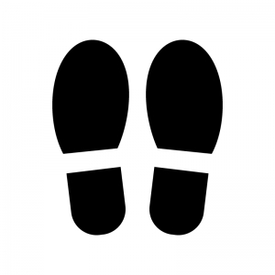

営業時間変更
営業時間変更の
お知らせ

いつも当店をご利用頂き、誠にありがとうございます。

2020年11月1日
0

より、営業時間を変更いたします。

変更前

月～土曜・AM9：00～19：00
日、休日・AM10：00～19：00

変更後

月～土・AM9：00～20：00
日・休日・AM10：00～19：00

定休日：第3木曜日

宜しくお願い致します

マミークリーニング代々木上原店
2020年10月25日掲示

年末
年末年始のお知らせ

12月31（木）～1月4日（月）まで



お休みさせて頂きます

12月30日（水）通常営業

1月5日（火）通常営業

東京定休日
定休日がかわります

日頃より当店のご利用いただきまして、ありがとうございます。

誠に勝手ながら、下記の通り定休日を変更いたしますので

あらかじめ、ご了承くださいますよう、お願いいたします。

毎月第三木曜

2020年1月 1日（水）～

2020年2月29日（土）まで

毎週 木曜日

引き続き当店をご利用いただけますよう、お願い申し上げます。

マミークリーニング

 | 代々木上原店

39円チケット変更
39円チケットご利用方法
変更のお知らせ

 |  | 2021年1月1日より

品物 | 平日 | 土・日・休日

ワイシャツ | ご利用出来ません | 1点につき1枚ご利用可能

SS、S、M、L | 1点につき1枚ご利用可能

LINEクーポン券との併用出来ません

リホーム、寝具類、特殊品はご利用出来ません

ゆっくりコース
土・日曜日限定
新メニュー

ゆっくり仕上げコース

内容

仕上がり日・毎週金曜日PM5時

ワイシャツ平日料金終日10％引き

土・日ワイシャツ
220円-39円チケット10％＝163円

ワイシャツ170-10％＝153円

